상품제안서
키친아트 라팔 스포츠 진공보틀 600,750ml | 상품코드: F19383

 |  |  |  |  |  |  | 02-412-0044 | www.easy1.co.kr
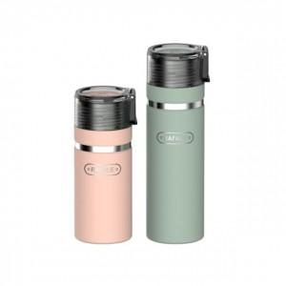

【상세/제작정보】

【인쇄/포장옵션】 | 실크, 레이저 / 포장지포장

【공급단가】 | 수량 | 100~ | 300~ | 500~ | 1,000~ | 3,000~
*VAT별도 | 600ml | 7,890원 | 7,600원 | 7,310원 | 7,020원 | 6,840원
 | 750ml | 8,500원 | 8,190원 | 7,870원 | 7,560원 | 7,370원

【상품 URL】 | https://easy1.co.kr:443/src/goods_detail.php?gdno=19383

